Лист1
ID | Title | Summary | Precondition | Steps to reproduce | Expected result | Actual result | Severity
1 | Ошибка внесения новых данных АС ТО для ЕО в таблицу "ZPMV_EQ_LSTDAT_M" при уже имеющихся ранее данных | При внесении новых данных АС ТО для ЕО в таблицу "ZPMV_EQ_LSTDAT_M", где уже внесены данные по ранее проводим ТО с видом ТО вносимому значению вида ТО, то возникает ошибка | 1. Открыт SAP Logon 2. Пользователь авторизован в системе FET(тестовая система) под учетной записью (login/password) 3. Войти в транзакцию SM30 4. Открыть таблицу "ZPMV_EQ_LSTDAT_M" | 1. Открыть карточку ЕО - "10243477" 3. Обратить внимание, что в карточке ЕО имеются данные о ТО 4. Нажать новые записи 5. Внести валидные данные в поля : "Вид ТО", "Группа объектов ТО" , "Дата посл. ТО" и "Дата след.ТО" 6.Нажать кнопку "Сохранить" | 1. Внесены данные следующего ТО | 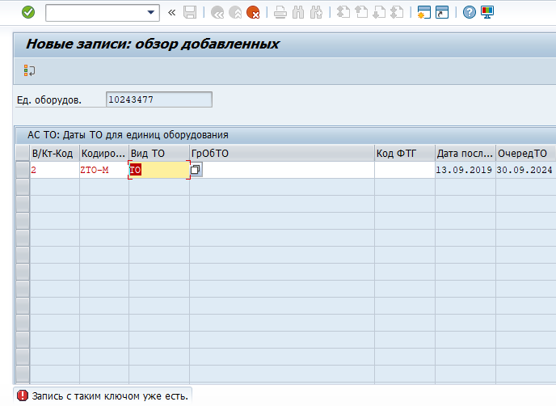 1. Данные не внесены. Ошибка : "Запись с таким ключом уже есть" | Высокий | Для внесения информации, приходиться удалять старую запись. Это некорректно, так как у пользователя должна сохранятся история ранее проведенного ТО
2 | Ошибка в тексте сообщения в программе ZPM_USER_REQUEST при вводе невалидных данных | Некорректное отображение текста сообщения в программе ZPM_USER_REQUEST при внесении невалидных значений паспортных данных в карточку ЕО | 1. Открыт SAP Logon 2. Пользователь авторизован в системе FET(тестовая система) под учетной записью (login/password) 3. Войти в программу ZPM_USER_REQUEST 4. Выбрать радио кнопку "Изменение значений признаков" | 1.Ввести в поле "Единица оборудования" - "10243477" 2.Ввести в поле "Имя признака" - "TU001002" 3.В открывшемся окне "Объекты запроса изменения атрибутов класса" в поле "Класс напряжения" ввести невалидное значение - "110" 4.Нажать кнопку "Выполнить" | 1. Появляется сообщение об ошибке с текстом : "Для поля "Класс напряжения" значение "110" недопустимо" | 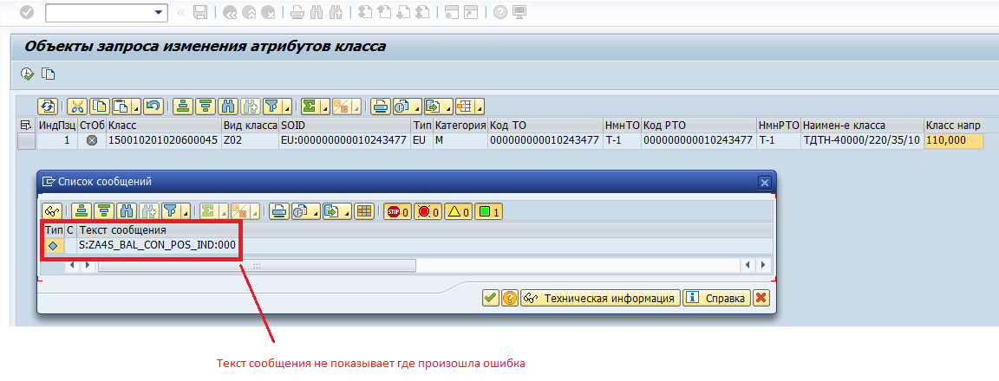 1. Появляется сообщение об ошибке стекстом: S:ZA4S_BAL_CON_POS_IND:000 | Высокий | При большом количестве данных, если внести невалидное значение, то сложно обнаружить местоположение ошибки
3 | Дамп в программе ZPM_USER_REQUEST при открытии запроса в статусе "Черновик" | Дамп в программе ZPM_USER_REQUEST при открытии запроса на создание ЕО в статусе "Черновик" | 1. Открыт SAP Logon 2. Пользователь авторизован в системе FET(тестовая система) под учетной записью (login/password) 3. Войти в программу ZPM_USER_REQUEST 4. Выбрать радио кнопку "Создание ТМ/ЕО" | 1.Ввести в поле "Код вышестоящего объекта" ТМ маски PSXXXXX-XXX (например PS00181-001) 2.Ввести валидные данные в обязательные поля 3.Нажать кнопку "Отправить запрос" 4.Обратить внимание на статус запроса - "Черновик" 5.Нажать редактировать запрос | 1.Открыватся окно редактирования запроса | 1.Происходит дамп. Сообщение: Динамическая ошибка ABAP | Высокий
4 | Отсутствует привязка к вышестоящей ЕО в программе ZPM_USER_REQUEST после создания ЕО | При создании ЕО, где вышестоящим оборудованием является ЕО, привязка к вышестоящему оборудованию отсутствует в программе ZPM_USER_REQUEST | 1. Открыт SAP Logon 2. Пользователь авторизован в системе FET(тестовая система) под учетной записью (login/password) 3. Войти в программу ZPM_USER_REQUEST 4. Выбрать радио кнопку "Создание ТМ/ЕО" | 1.Ввести в поле "Кода вышестоящего объекта" ЕО (например 10242484) 2.Ввести валидные данные в обязательные поля. 3.Нажать кнопку "Отправить запрос" 4.Нажать кнопку "Выполнить" 5.Открыть карточку созданной ЕО 6.Открыть вкладу "Структура" | 1.Поле "Вышестоящее ЕО" заполнено | 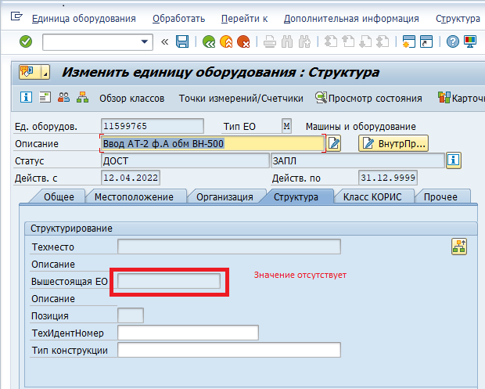 1 Значение в поле "Вышестоящее ЕО" отсутствует | Высокий
5 | Поле "Дата изготовление" пустое после создания ЕО в программе ZPM_USER_REQUEST | Поле "Дата изготовление" пустое после создания ЕО в программе ZPM_USER_REQUEST | 1. Открыт SAP Logon 2. Пользователь авторизован в системе FET(тестовая система) под учетной записью (login/password) 3. Войти в программу ZPM_USER_REQUEST 4. Выбрать радио кнопку "Создание ТМ/ЕО" | 1.Ввести в поле "Код вышестоящего объекта" ТМ маски PSXXXXX-001 (например PS00181-001) 2.Ввести валидные данные в обязательные поля 3.Ввести в поле "Дата изготовление" значение - 01.01.2022 4.Нажать кнопку "Отправить запрос" 5.Нажать кнопку "Выполнить" 6.Открыть карточку созданной ЕО | 1.Поле "Дата изготовления" заполнено | 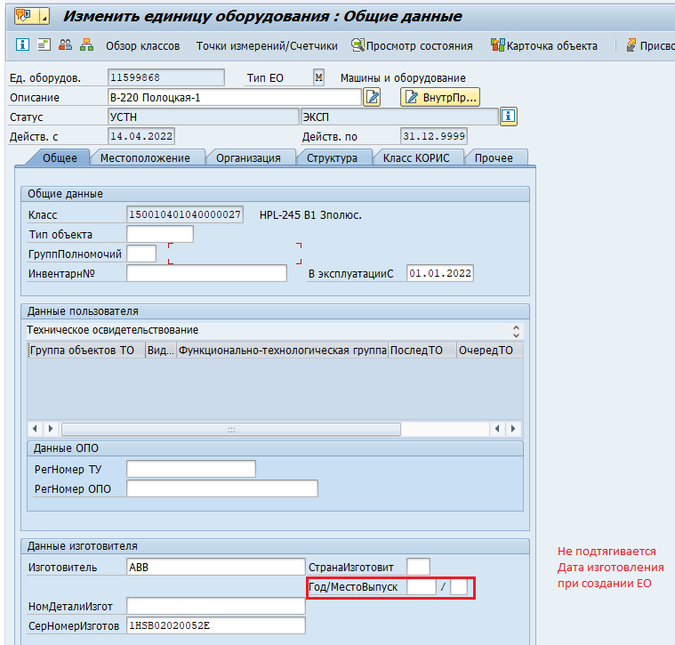 1.Значение в поле "Дата изготовления" отсутствует | Высокий
5 | Поле "Инвентарн№" пустое после создания ЕО в программе ZPM_USER_REQUEST | Поле "Инвентарн№" пустое после создания ЕО в программе ZPM_USER_REQUEST | 1. Открыт SAP Logon 2. Пользователь авторизован в системе FET(тестовая система) под учетной записью (login/password) 3. Войти в программу ZPM_USER_REQUEST 4. Выбрать радио кнопку "Создание ТМ/ЕО" | 1.Ввести в поле "Код вышестоящего объекта" ТМ маски PSXXXXX-001 (например PS00181-001) 2.Ввести валидные данные в обязательные поля 3.Ввести в поле "Инвентарный номер" значение - 1111-1111-11-11 4.Нажать кнопку "Отправить запрос" 5.Нажать кнопку "Выполнить" 6.Открыть карточку созданной ЕО | 1.Поле "Инвентарн№" заполнено | 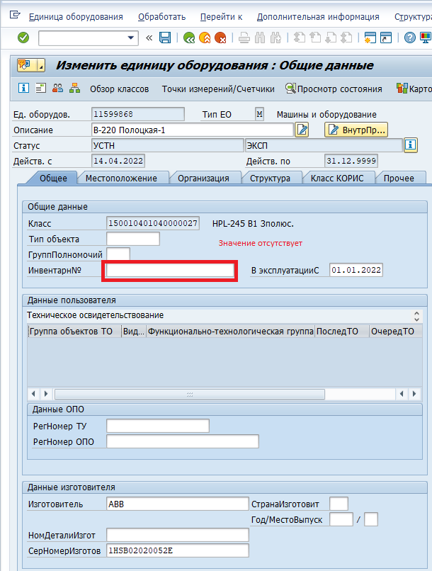 1.Значение в поле "Инвентарн№" отсутствует | Высокий

